xampp Setup
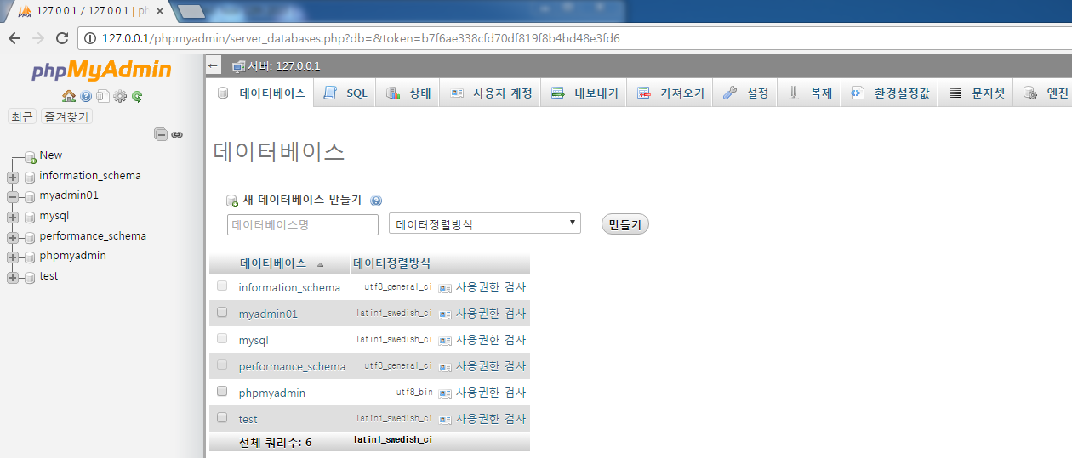
가상 서버 program

 | 1. xampp install
 |  | 아래 link에서 Donwload 받아 install
 |  | https://www.apachefriends.org/index.html

 | 2. xampp 실행
 |  | Apache / MySQL 실행
 |  | FileZila 사용시 실행
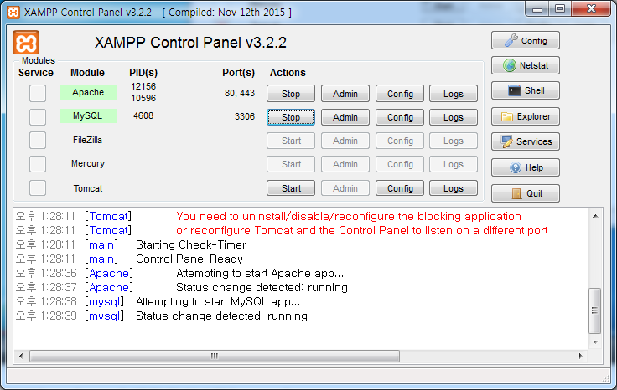

 | 3. Chrome 주소창에 127.0.0.1 입력하여 xampp 관리자 homepage로 들어감
 | 4. phpMyadmin을 선택하여 databases 설정화면으로 들어감.

 | 5. 사용자 계정을 선택.
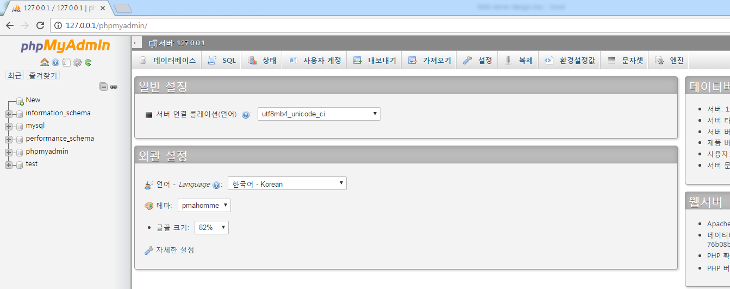

 | 6. wordpress에서 사용할 서버 ID 및 PW 설정을 위해 'Add user account' 선택
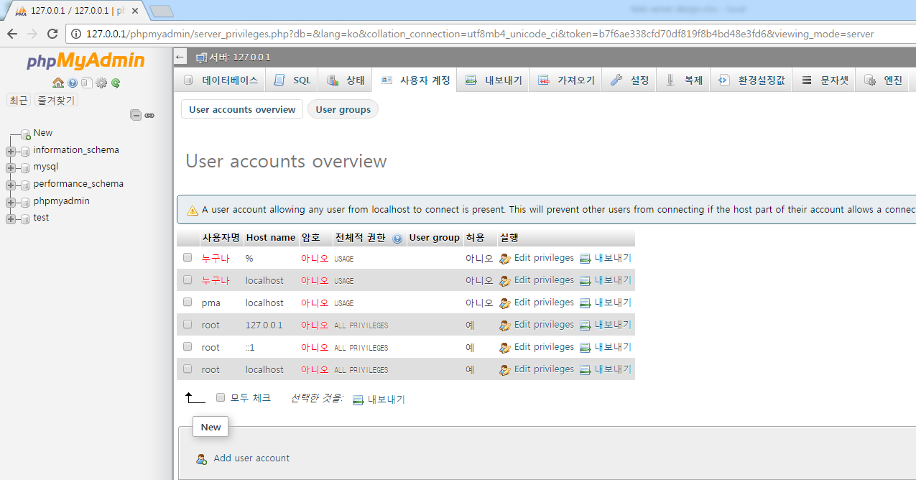

 | 7. 아래와 같이 입력하여 계정을 추가함
 |  | ID : myadmin01
 |  | PW : wp1234
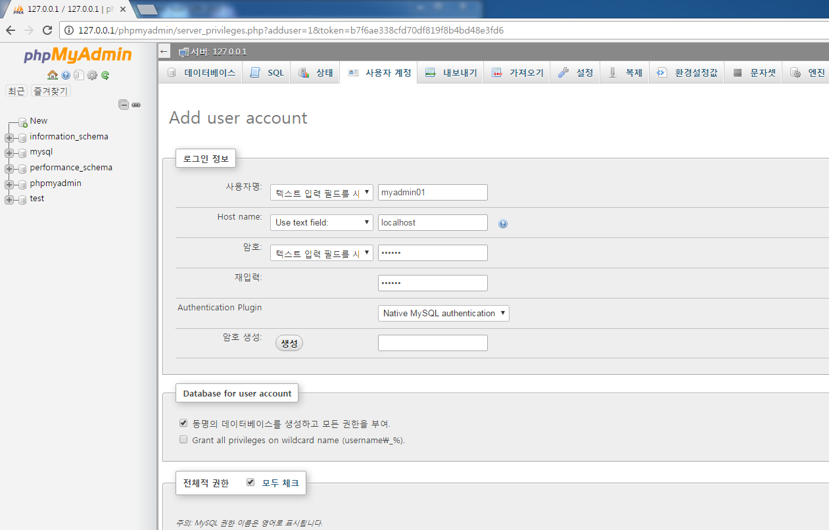
database도 동일한 계정으로 설정
admin 계정이므로 모든 권한 지정

 | 8. 실행을 선택하여 계정 추가 완료 후, 사용자 계정 tap에서 계정이 추가되었는지 확인한다.
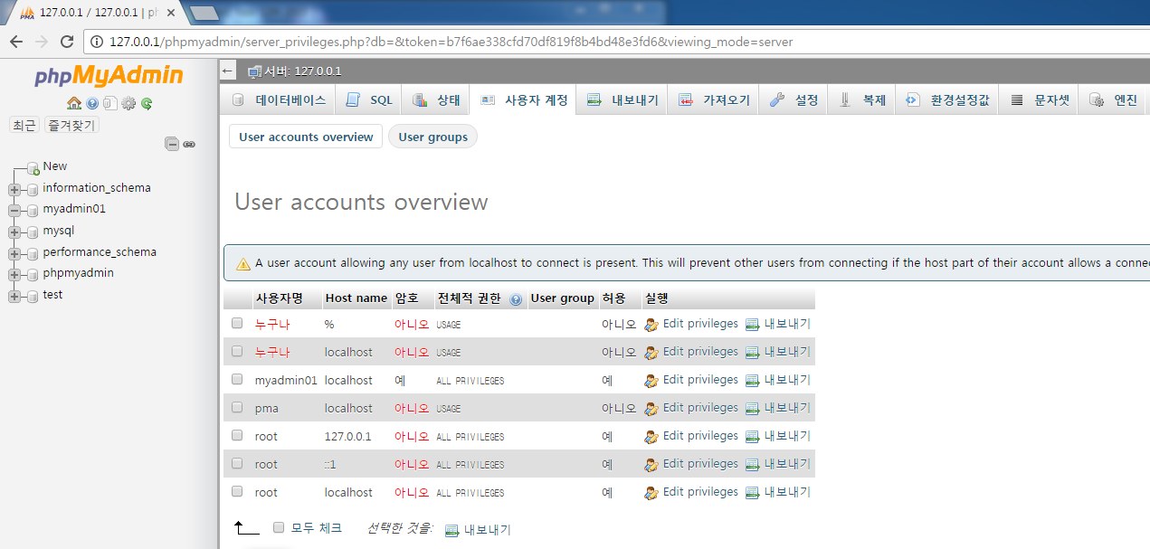

 | 9. 데이터베이스 tap에서 동일 계정으로 데이터베이스가 생성됐는지 확인한다.

wordpress Setup
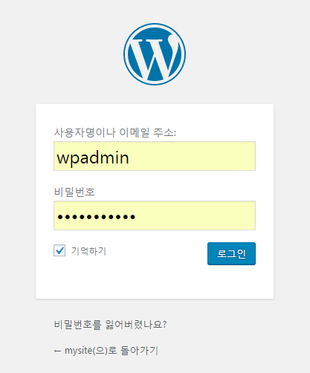
xampp 서버에 wordpress 설치

 | 1. wordpress 최신 버전을 web에서 Download 후 압축을 해제하며, 아래와 같이 folder가 생성됨

 | 2. #1에서 생성된 wordpress folder 전체를 C:에 설치된 xampp의 htdocs 폴더에 copy한다.

 | 3. Chrome 주소창에 127.0.0.1/wordpress 를 입력하고 실행함
 |  | 아래와 같이 wordpress 초기화면이 실행되면 Let's go! 를 선택함
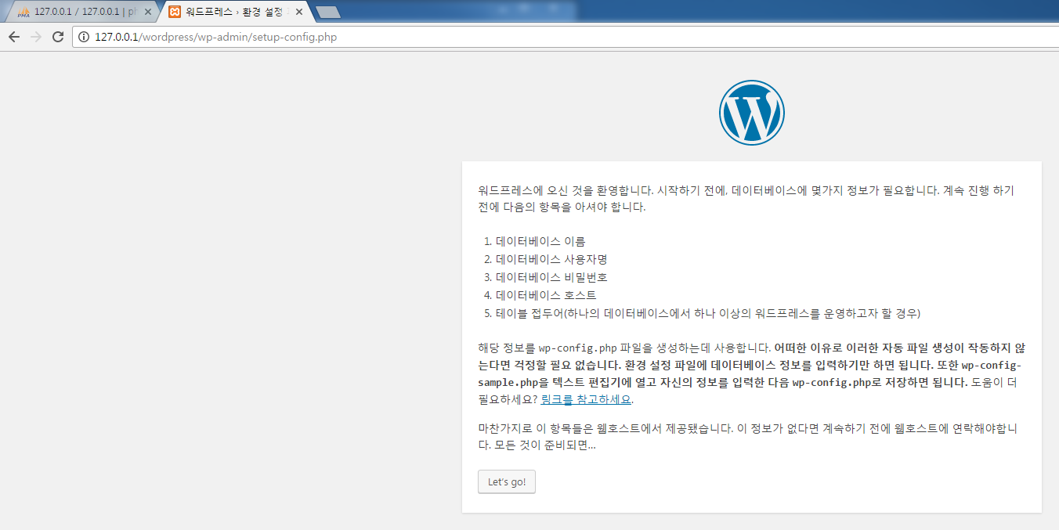

 | 4. xampp에서 설정한 database와 계정 정보를 입력 후, 저장하기 선택
 |  | xampp에서 데이터베이스와 ID를 동일하게 설정하였으므로, wordpress에서 동일하게 입력하면 됨
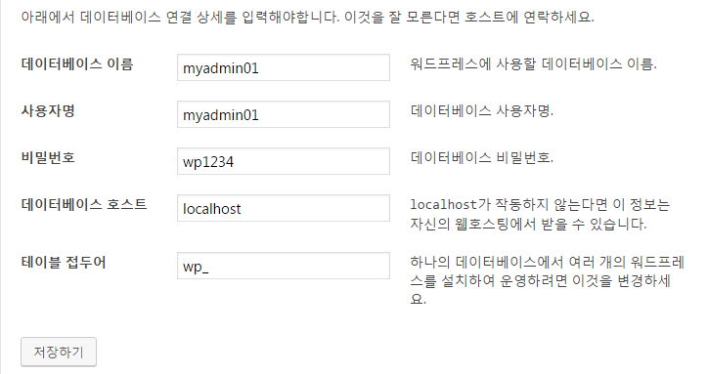

 | 5. 설치 실행하기 선택

 | 6. wordpress용 계정 설정
 |  | wordpress에서 사용할 사이트 제목 및 계정을 추가함 - xampp의 계정과는 구별되며, wordpress에서만 사용하는 계정임
 |  | 입력 완료 후 워드프레스 설치하기 선택
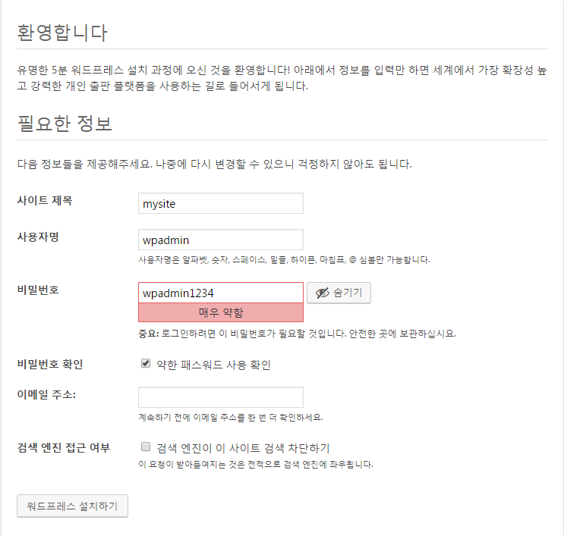

 | 7. 사용자명과 PW 입력 후 wordpress 로그인 진행

계정 추가 방법
1. 데이터베이스 추가
 | xampp Setup' sheet와 동일한 방법으로 데이터 베이스를 추가한다.
 | 기존 데이터베이스와 다른 이름으로 추가한다.
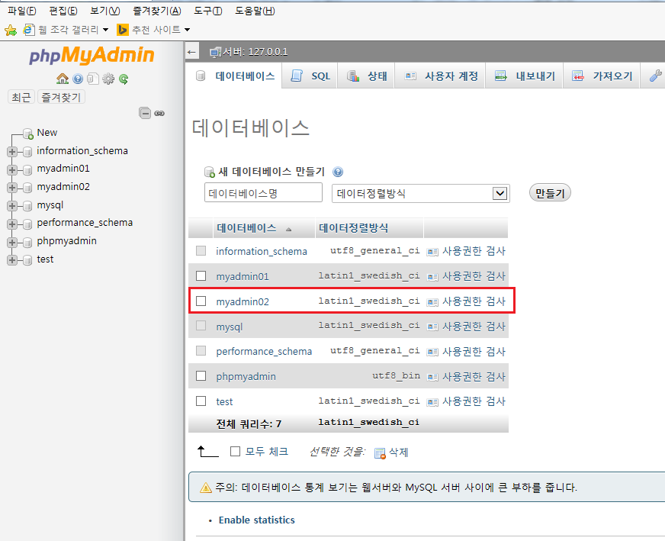

2. htdocs 폴더내에 기존 Wordpress folder와는 다른 이름으로 wordpress file를 copy 한다.
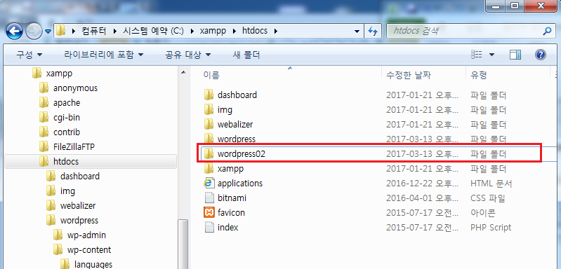

3. Chrome 주소창에 127.0.0.1/wordpress02 를 입력하고 실행함
 | wordpress 초기화면이 실행되면 Let's go! 를 선택함
 | 추가된 서버의 경로는 127.0.0.1/wordpress02 가 됨.

4. 'wordpress Setup' sheet의 4번 순서부터 동일하게 진행을 하며, 아래 사항은 추가된 데이터베이스와 동일 설정을 입력한다.

5. wordpress Setup 6번의 wordpress용 계정 설정은 처음 설정한 wordpress와 동일 ID 및 PW를 사용해도 됨

